【見本】地中熱ヒートポンプ・システム
入力見本
 |  |  | R8006
システム構成図

申請者名
 | 環境 太郎

システム構成図（別紙でも可）
 |  | イラストや構成図等を用いて、システム全体を表現する。
 |  | 「システム構成部材一覧」で設定した記号を図中に明記し、部材同士の関係が分かるようにすること。
 | 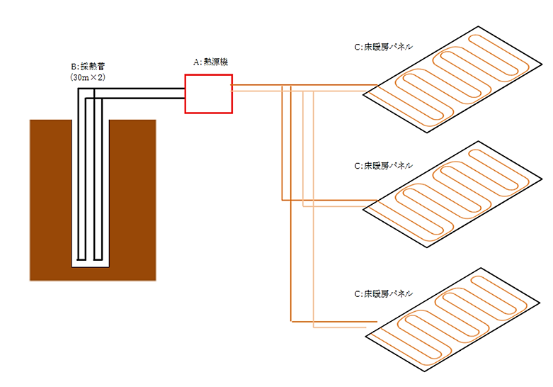

 | ※複数の設備を導入する場合はこのページを複写して使用すること

【見本】液体集熱式太陽熱利用システム
入力見本
 |  |  | R8006
システム構成図

申請者名
 | 環境 太郎

システム構成図（別紙でも可）
 |  | イラストや構成図等を用いて、システム全体を表現する。
 |  | 「システム構成部材一覧」で設定した記号を図中に明記し、部材同士の関係が分かるようにすること。

A：集熱パネル 6㎡
C:バックアップ熱源機
給湯

強制循環

B：蓄熱槽

 | ※複数の設備を導入する場合はこのページを複写して使用すること

